상품제안서
카카오 쿨링넥밴드 | 상품코드: S41218

 |  |  |  |  |  |  | 02-713-8555 | www.synergygift.co.kr
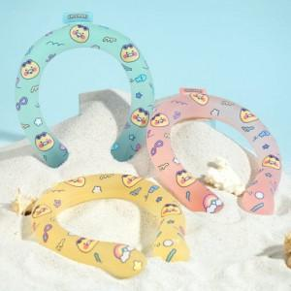 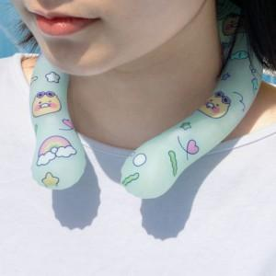 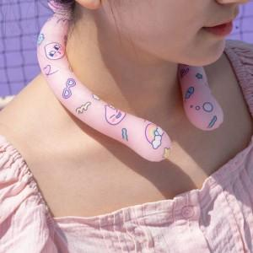

【상세/제작정보】

【인쇄/포장옵션】 | 스티커 / 종이케이스

【공급단가】 | 수량 | 20~ | 100~ | 300~ | 500~ | 1,000~
*VAT별도 | 단가 | 10,400원 | 10,240원 | 10,000원 | 9,600원 | 9,200원

【상품 URL】 | https://www.synergygift.co.kr:443/src/goods_detail.php?gdno=41218

